상품제안서
CG 내열유리 아이스머그컵 470ml(상자포함) | 상품코드: S42964

 |  |  |  |  |  |  | 02-713-8555 | www.synergygift.co.kr
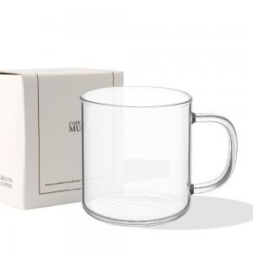 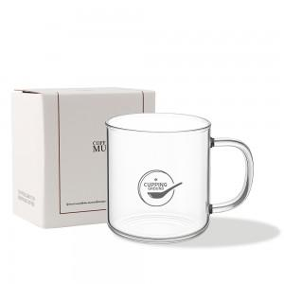 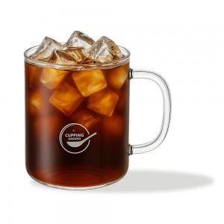

【상세/제작정보】 | 인쇄 사이즈 - 4.5*4.5cm<br>

【인쇄/포장옵션】 | 실크, 스티커 / 포장지포장

【공급단가】 | 수량 | 30~ | 100~ | 300~ | 1,000~ | 3,000~
*VAT별도 | 단가 | 6,760원 | 6,390원 | 6,080원 | 5,920원 | 5,820원

【상품 URL】 | https://www.synergygift.co.kr:443/src/goods_detail.php?gdno=42964

